Avental Bartender
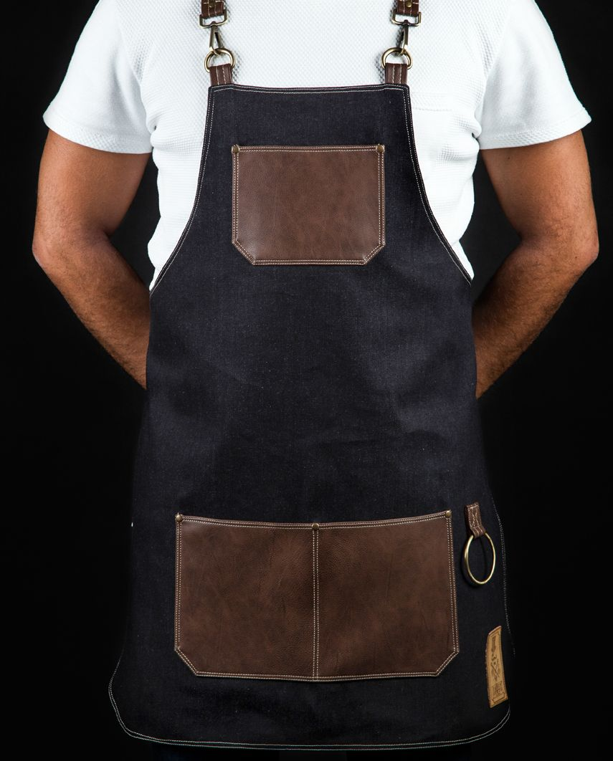
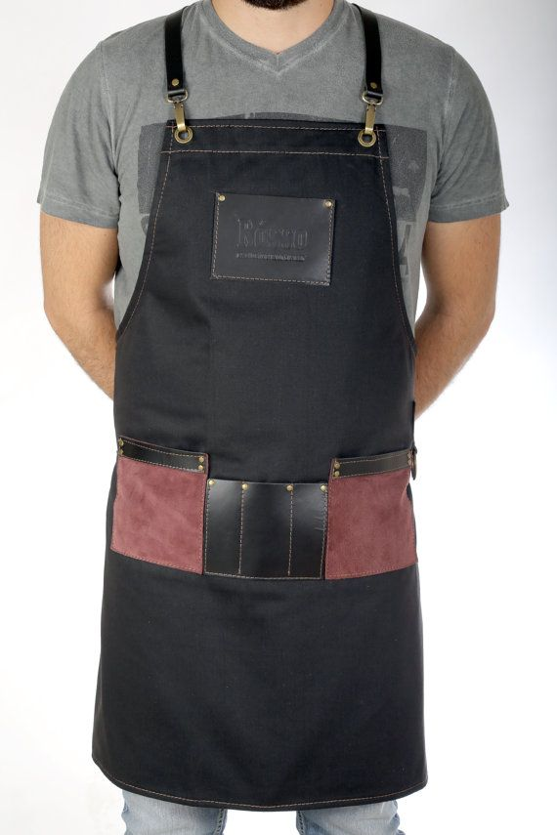
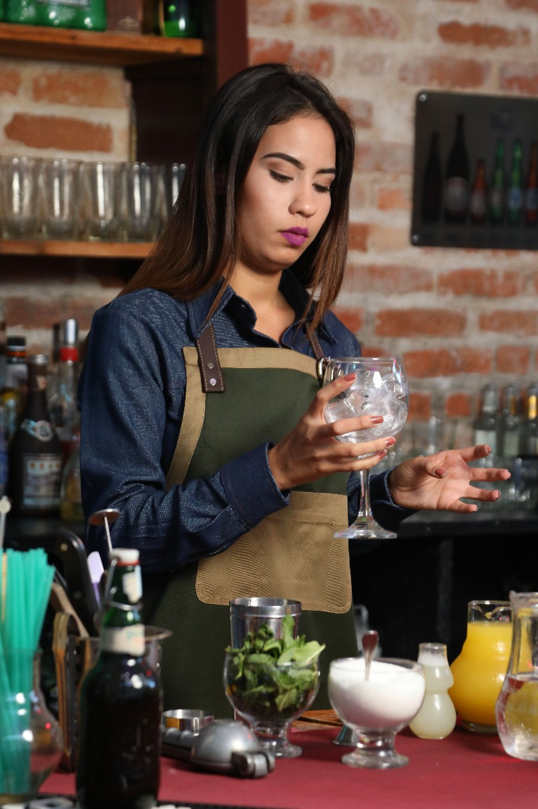


Este modelo
Público | R$ 120.00
Aluno | R$ 105.00 | a Vista

Tecido jeans

